Magnitude Summary
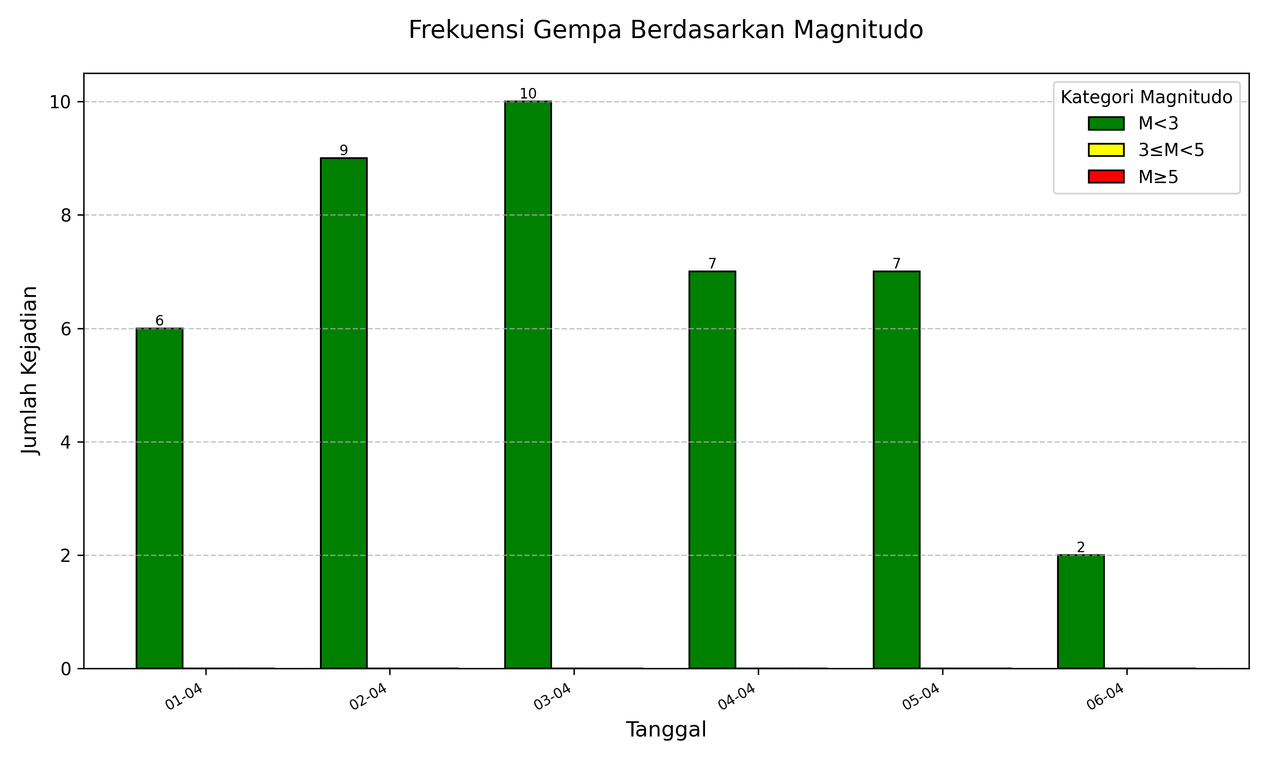
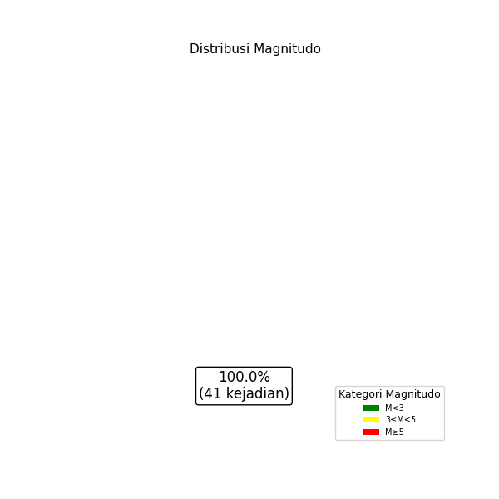
 | M<3 | 3≤M<5 | M≥5 | Jumlah Total | Gempa Dirasakan | Gempa Merusak
2026-04-01 | 6 | 0 | 0 | 6 | 0 | 0
2026-04-02 | 9 | 0 | 0 | 9 | 0 | 0
2026-04-03 | 10 | 0 | 0 | 10 | 0 | 0
2026-04-04 | 7 | 0 | 0 | 7 | 0 | 0
2026-04-05 | 7 | 0 | 0 | 7 | 0 | 0
2026-04-06 | 2 | 0 | 0 | 2 | 0 | 0
Jumlah Gempa | 41 | 0 | 0 | 41 | 0 | 0

Depth Summary
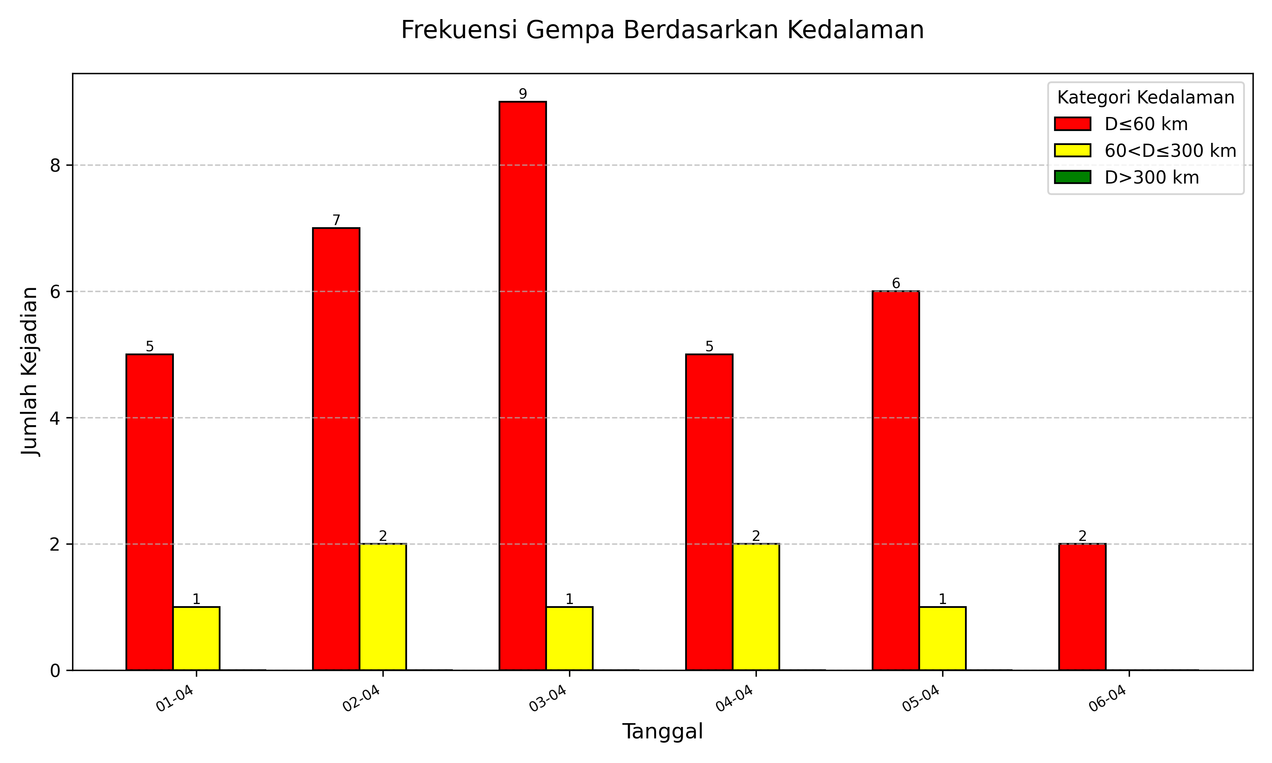
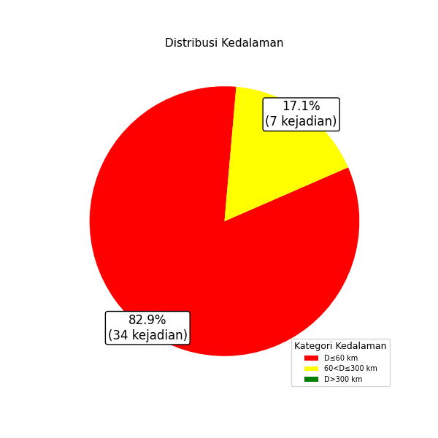
 | D≤60 km | 60<D≤300 km | D>300 km | Jumlah Total | Gempa Dirasakan | Gempa Merusak
2026-04-01 | 5 | 1 | 0 | 6 | 0 | 0
2026-04-02 | 7 | 2 | 0 | 9 | 0 | 0
2026-04-03 | 9 | 1 | 0 | 10 | 0 | 0
2026-04-04 | 5 | 2 | 0 | 7 | 0 | 0
2026-04-05 | 6 | 1 | 0 | 7 | 0 | 0
2026-04-06 | 2 | 0 | 0 | 2 | 0 | 0
Jumlah Gempa | 34 | 7 | 0 | 41 | 0 | 0

